現地見学会参加申込書
芦屋市立打出保育所及び芦屋市立大東保育所 移管先事業者募集に係る現地見学会参加申込書

 |  |  | 令和 年 月 日

 | 事業者所在地
 | 事業者名称
 | 代表者氏名

１ 参加日
日時 |  | 場所 |  |  | 参加希望
令和２年７月８日（水） | 午前１０時３０分～ | 芦屋市立打出保育所
 | 正午～ | 芦屋市立精道こども園
令和２年７月１０日（金） | 午前１０時３０分～ | 芦屋市立大東保育所

※現地見学を希望する施設に「○」を記入してください。

２ 応募資格及び参加者
当事業者は，芦屋市立打出保育所及び芦屋市立大東保育所移管先事業者募集要項４の応募資格を満たし，当該募集に応募可能な事業者です。

 | フリガナ
職 名 | 名 前 |  |  | 備 考

※応募可能な事業者のみが参加できます。参加者は，１事業者２名以内とします（２名以内であれば，法人の職員ではない設計士の方等も参加可能です）。 ※参加申込書を提出された事業者は原則参加してください。 ※現地へは公共交通機関をご利用ください。
３ 連絡先
担当部署名
担当者名
電話番号
メールアドレス

＜事前申込期限＞
令和２年７月６日（月）
午後５時まで
※メールで受付
芦屋市 こども・健康部
子育て推進課 施設整備係
【送付先メールアドレス】
kodomoseisaku＠city.ashiya.lg.jp

応募書類受付予約票
芦屋市立打出保育所及び芦屋市立大東保育所 移管先事業者募集に係る応募書類受付予約票

 |  |  |  | 令和 年 月 日

 |  |  | 事業者所在地
 |  |  | 事業者名称
 |  |  | 代表者氏名

１ 応募書類提出予約日 |  | 9：00～17：00（※12：00～13：00除く）
 | 9：00 ～ | 10：00 ～ | 11：00 ～ | 12：00 ～ | 13：00 ～ | 14：00 ～ | 15：00 ～ | 16：00 ～
令和2年8月24日（月） |  |  |  | ×
令和2年8月25日（火） |  |  |  | ×
令和2年8月26日（水） |  |  |  | ×
備 考
※提出予定日を予約制としますので，可能な時間枠に５か所以上「○」をご記入ください。
※応募書類については，受付期間を過ぎたものは受理しませんので，予約の際はご注意ください。

２ 提出時にお越しいただく方
 | フリガナ
職 名 | 名 前 |  |  |  |  | 備 考

※提出時には，資料の内容を説明できる方がお越しください。

３ 連絡先
担当部署
担当者
電話番号
メールアドレス
＜受付予約期限＞
令和２年８月１７日（月）
※メールで受付
芦屋市 こども・健康部
子育て推進課 施設整備係
【送付先メールアドレス】
kodomoseisaku＠city.ashiya.lg.jp

※応募書類の提出日時は，令和２年８月１８日（火）以降に準備が整い次第メールで連絡いたします。

様式2-6添付書類の一部の記載例
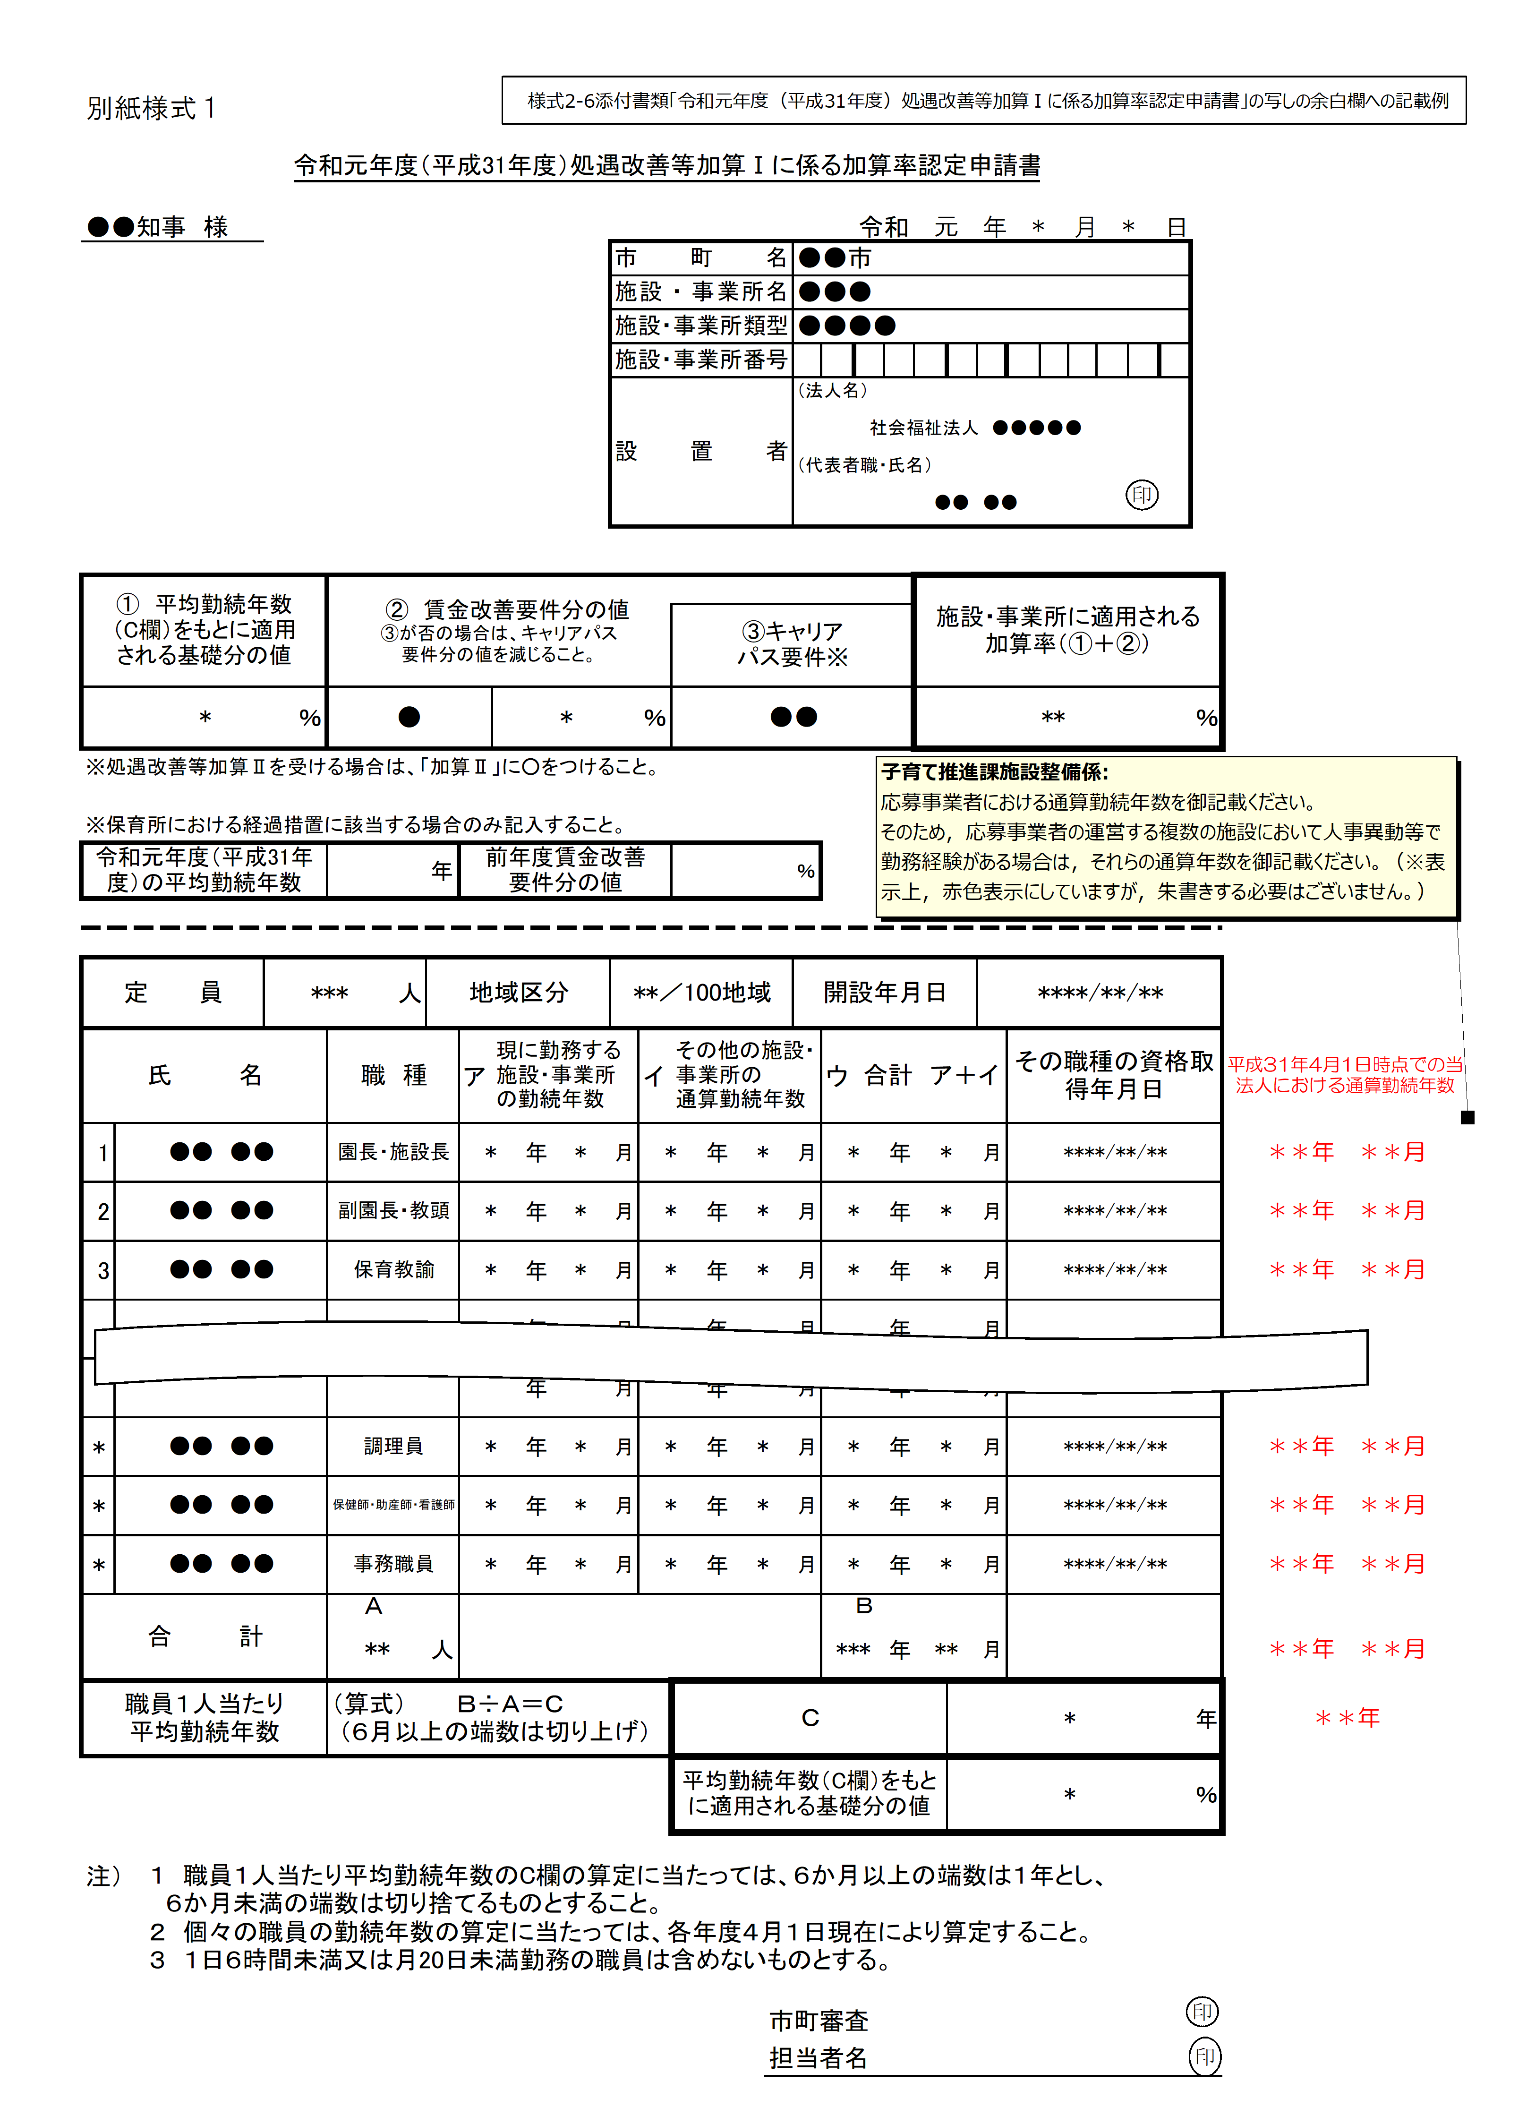

様式06-2添付書類_職員勤務ローテーション表
様式６－２添付書類
職員勤務ローテーション表

月曜日 |  |  | 保育時間
 | 担当 | 常勤/非常勤 | 7:00:00 | 7:30:00 | 8:00:00 | 8:30:00 | 9:00:00 | 9:30:00 | 10:00:00 | 10:30:00 | 11:00:00 | 11:30:00 | 12:00:00 | 12:30:00 | 13:00:00 | 13:30:00 | 14:00:00 | 14:30:00 | 15:00:00 | 15:30:00 | 16:00:00 | 16:30:00 | 17:00:00 | 17:30:00 | 18:00:00 | 18:30:00 | 19:00:00
施設長 |  | 常勤
副施設長 |  | 常勤
主任保育士 |  | 常勤

 | 定員 | 必要人数
1歳児人数 | 0 | 0
2歳児人数 | 0 | 0
3歳児人数 | 0 | 0
4歳児人数 | 0 | 0
5歳児人数 | 0 | 0
必要人数 |  |  | 0.0 | 0.0 | 0.0 | 0.0 | 0.0 | 0.0 | 0.0 | 0.0 | 0.0 | 0.0 | 0.0 | 0.0 | 0.0 | 0.0 | 0.0 | 0.0 | 0.0 | 0.0 | 0.0 | 0.0 | 0.0 | 0.0 | 0.0 | 0.0
配置人数 |  |  | 0.0 | 0.0 | 0.0 | 0.0 | 0.0 | 0.0 | 0.0 | 0.0 | 0.0 | 0.0 | 0.0 | 0.0 | 0.0 | 0.0 | 0.0 | 0.0 | 0.0 | 0.0 | 0.0 | 0.0 | 0.0 | 0.0 | 0.0 | 0.0
判定 |  |  | ○ | ○ | ○ | ○ | ○ | ○ | ○ | ○ | ○ | ○ | ○ | ○ | ○ | ○ | ○ | ○ | ○ | ○ | ○ | ○ | ○ | ○ | ○ | ○

上記以外の職員

様式６－２添付書類
職員勤務ローテーション表

火曜日 |  |  | 保育時間
 | 担当 | 常勤/非常勤 | 7:00:00 | 7:30:00 | 8:00:00 | 8:30:00 | 9:00:00 | 9:30:00 | 10:00:00 | 10:30:00 | 11:00:00 | 11:30:00 | 12:00:00 | 12:30:00 | 13:00:00 | 13:30:00 | 14:00:00 | 14:30:00 | 15:00:00 | 15:30:00 | 16:00:00 | 16:30:00 | 17:00:00 | 17:30:00 | 18:00:00 | 18:30:00 | 19:00:00
施設長 |  | 常勤
副施設長 |  | 常勤
主任保育士 |  | 常勤

 | 定員 | 必要人数
1歳児人数 | 0 | 0
2歳児人数 | 0 | 0
3歳児人数 | 0 | 0
4歳児人数 | 0 | 0
5歳児人数 | 0 | 0
必要人数 |  |  | 0.0 | 0.0 | 0.0 | 0.0 | 0.0 | 0.0 | 0.0 | 0.0 | 0.0 | 0.0 | 0.0 | 0.0 | 0.0 | 0.0 | 0.0 | 0.0 | 0.0 | 0.0 | 0.0 | 0.0 | 0.0 | 0.0 | 0.0 | 0.0
配置人数 |  |  | 0.0 | 0.0 | 0.0 | 0.0 | 0.0 | 0.0 | 0.0 | 0.0 | 0.0 | 0.0 | 0.0 | 0.0 | 0.0 | 0.0 | 0.0 | 0.0 | 0.0 | 0.0 | 0.0 | 0.0 | 0.0 | 0.0 | 0.0 | 0.0
判定 |  |  | ○ | ○ | ○ | ○ | ○ | ○ | ○ | ○ | ○ | ○ | ○ | ○ | ○ | ○ | ○ | ○ | ○ | ○ | ○ | ○ | ○ | ○ | ○ | ○

上記以外の職員

様式６－２添付書類
職員勤務ローテーション表

水曜日 |  |  | 保育時間
 | 担当 | 常勤/非常勤 | 7:00:00 | 7:30:00 | 8:00:00 | 8:30:00 | 9:00:00 | 9:30:00 | 10:00:00 | 10:30:00 | 11:00:00 | 11:30:00 | 12:00:00 | 12:30:00 | 13:00:00 | 13:30:00 | 14:00:00 | 14:30:00 | 15:00:00 | 15:30:00 | 16:00:00 | 16:30:00 | 17:00:00 | 17:30:00 | 18:00:00 | 18:30:00 | 19:00:00
施設長 |  | 常勤
副施設長 |  | 常勤
主任保育士 |  | 常勤

 | 定員 | 必要人数
1歳児人数 | 0 | 0
2歳児人数 | 0 | 0
3歳児人数 | 0 | 0
4歳児人数 | 0 | 0
5歳児人数 | 0 | 0
必要人数 |  |  | 0.0 | 0.0 | 0.0 | 0.0 | 0.0 | 0.0 | 0.0 | 0.0 | 0.0 | 0.0 | 0.0 | 0.0 | 0.0 | 0.0 | 0.0 | 0.0 | 0.0 | 0.0 | 0.0 | 0.0 | 0.0 | 0.0 | 0.0 | 0.0
配置人数 |  |  | 0.0 | 0.0 | 0.0 | 0.0 | 0.0 | 0.0 | 0.0 | 0.0 | 0.0 | 0.0 | 0.0 | 0.0 | 0.0 | 0.0 | 0.0 | 0.0 | 0.0 | 0.0 | 0.0 | 0.0 | 0.0 | 0.0 | 0.0 | 0.0
判定 |  |  | ○ | ○ | ○ | ○ | ○ | ○ | ○ | ○ | ○ | ○ | ○ | ○ | ○ | ○ | ○ | ○ | ○ | ○ | ○ | ○ | ○ | ○ | ○ | ○

上記以外の職員

様式６－２添付書類
職員勤務ローテーション表

木曜日 |  |  | 保育時間
 | 担当 | 常勤/非常勤 | 7:00:00 | 7:30:00 | 8:00:00 | 8:30:00 | 9:00:00 | 9:30:00 | 10:00:00 | 10:30:00 | 11:00:00 | 11:30:00 | 12:00:00 | 12:30:00 | 13:00:00 | 13:30:00 | 14:00:00 | 14:30:00 | 15:00:00 | 15:30:00 | 16:00:00 | 16:30:00 | 17:00:00 | 17:30:00 | 18:00:00 | 18:30:00 | 19:00:00
施設長 |  | 常勤
副施設長 |  | 常勤
主任保育士 |  | 常勤

 | 定員 | 必要人数
1歳児人数 | 0 | 0
2歳児人数 | 0 | 0
3歳児人数 | 0 | 0
4歳児人数 | 0 | 0
5歳児人数 | 0 | 0
必要人数 |  |  | 0.0 | 0.0 | 0.0 | 0.0 | 0.0 | 0.0 | 0.0 | 0.0 | 0.0 | 0.0 | 0.0 | 0.0 | 0.0 | 0.0 | 0.0 | 0.0 | 0.0 | 0.0 | 0.0 | 0.0 | 0.0 | 0.0 | 0.0 | 0.0
配置人数 |  |  | 0.0 | 0.0 | 0.0 | 0.0 | 0.0 | 0.0 | 0.0 | 0.0 | 0.0 | 0.0 | 0.0 | 0.0 | 0.0 | 0.0 | 0.0 | 0.0 | 0.0 | 0.0 | 0.0 | 0.0 | 0.0 | 0.0 | 0.0 | 0.0
判定 |  |  | ○ | ○ | ○ | ○ | ○ | ○ | ○ | ○ | ○ | ○ | ○ | ○ | ○ | ○ | ○ | ○ | ○ | ○ | ○ | ○ | ○ | ○ | ○ | ○

上記以外の職員

様式６－２添付書類
職員勤務ローテーション表

金曜日 |  |  | 保育時間
 | 担当 | 常勤/非常勤 | 7:00:00 | 7:30:00 | 8:00:00 | 8:30:00 | 9:00:00 | 9:30:00 | 10:00:00 | 10:30:00 | 11:00:00 | 11:30:00 | 12:00:00 | 12:30:00 | 13:00:00 | 13:30:00 | 14:00:00 | 14:30:00 | 15:00:00 | 15:30:00 | 16:00:00 | 16:30:00 | 17:00:00 | 17:30:00 | 18:00:00 | 18:30:00 | 19:00:00
施設長 |  | 常勤
副施設長 |  | 常勤
主任保育士 |  | 常勤

 | 定員 | 必要人数
1歳児人数 | 0 | 0
2歳児人数 | 0 | 0
3歳児人数 | 0 | 0
4歳児人数 | 0 | 0
5歳児人数 | 0 | 0
必要人数 |  |  | 0.0 | 0.0 | 0.0 | 0.0 | 0.0 | 0.0 | 0.0 | 0.0 | 0.0 | 0.0 | 0.0 | 0.0 | 0.0 | 0.0 | 0.0 | 0.0 | 0.0 | 0.0 | 0.0 | 0.0 | 0.0 | 0.0 | 0.0 | 0.0
配置人数 |  |  | 0.0 | 0.0 | 0.0 | 0.0 | 0.0 | 0.0 | 0.0 | 0.0 | 0.0 | 0.0 | 0.0 | 0.0 | 0.0 | 0.0 | 0.0 | 0.0 | 0.0 | 0.0 | 0.0 | 0.0 | 0.0 | 0.0 | 0.0 | 0.0
判定 |  |  | ○ | ○ | ○ | ○ | ○ | ○ | ○ | ○ | ○ | ○ | ○ | ○ | ○ | ○ | ○ | ○ | ○ | ○ | ○ | ○ | ○ | ○ | ○ | ○

上記以外の職員

様式６－２添付書類
職員勤務ローテーション表

土曜日 |  |  | 保育時間
 | 担当 | 常勤/非常勤 | 7:00:00 | 7:30:00 | 8:00:00 | 8:30:00 | 9:00:00 | 9:30:00 | 10:00:00 | 10:30:00 | 11:00:00 | 11:30:00 | 12:00:00 | 12:30:00 | 13:00:00 | 13:30:00 | 14:00:00 | 14:30:00 | 15:00:00 | 15:30:00 | 16:00:00 | 16:30:00 | 17:00:00 | 17:30:00 | 18:00:00 | 18:30:00 | 19:00:00
施設長 |  | 常勤
副施設長 |  | 常勤
主任保育士 |  | 常勤

 | 定員 | 必要人数
1歳児人数 | 0 | 0
2歳児人数 | 0 | 0
3歳児人数 | 0 | 0
4歳児人数 | 0 | 0
5歳児人数 | 0 | 0
必要人数 |  |  | 0.0 | 0.0 | 0.0 | 0.0 | 0.0 | 0.0 | 0.0 | 0.0 | 0.0 | 0.0 | 0.0 | 0.0 | 0.0 | 0.0 | 0.0 | 0.0 | 0.0 | 0.0 | 0.0 | 0.0 | 0.0 | 0.0
配置人数 |  |  | 0.0 | 0.0 | 0.0 | 0.0 | 0.0 | 0.0 | 0.0 | 0.0 | 0.0 | 0.0 | 0.0 | 0.0 | 0.0 | 0.0 | 0.0 | 0.0 | 0.0 | 0.0 | 0.0 | 0.0 | 0.0 | 0.0
判定 |  |  | ○ | ○ | ○ | ○ | ○ | ○ | ○ | ○ | ○ | ○ | ○ | ○ | ○ | ○ | ○ | ○ | ○ | ○ | ○ | ○ | ○ | ○

上記以外の職員

6-2添付書類_職員勤務ローテーション表（記載例）
様式６－２添付書類 記載例
職員勤務ローテーション表

月曜日 |  |  | 保育時間
 | 担当 | 常勤/非常勤 | 7:00:00 | 7:30:00 | 8:00:00 | 8:30:00 | 9:00:00 | 9:30:00 | 10:00:00 | 10:30:00 | 11:00:00 | 11:30:00 | 12:00:00 | 12:30:00 | 13:00:00 | 13:30:00 | 14:00:00 | 14:30:00 | 15:00:00 | 15:30:00 | 16:00:00 | 16:30:00 | 17:00:00 | 17:30:00 | 18:00:00 | 18:30:00 | 19:00:00
施設長 |  | 常勤 |  |  |  |  | ○ | ○ | ○ | ○ | ○ | ○ | ○ | ○ | ○ | ○ | ○ | ○ | ○ | ○ | ○ | ○ | ○ | ○
副施設長 |  | 常勤
主任保育士 |  | 常勤
保育士A | ０歳児 | 常勤 | ○ | ○ | ○ | ○ | ○ | ○ | ○ | ○ | ○ | ○ | ○ | ○ | ○ | ○ | ○ | ○ | ○ | ○
保育士B | ０歳児 | 常勤 |  |  |  |  | ○ | ○ | ○ | ○ | ○ | ○ | ○ | ○ | ○ | ○ | ○ | ○ | ○ | ○ | ○ | ○ | ○ | ○ | ○ | ○

自動表示部分が適切に作動しない場合等は，
入力内容に誤り等が無いかご確認頂いたうえで，
当該欄に直接入力をして頂いて構いません。

 | 定員 | 必要人数
1歳児人数 | 10 | 2 |  |  |  |  |  |  |  |  |  |  |  |  |  |  |  |  |  |  |  |  |  |  |  | 1
2歳児人数 | 20 | 4 |  |  |  |  |  |  |  |  |  |  |  |  |  |  | 3 |  |  |  |  |  |  |  |  | 2
3歳児人数 | 20 | 2 |  |  |  |  |  |  |  |  |  |  |  |  |  |  | 4 |  |  |  |  |  |  |  |  | 3
4歳児人数 | 20 | 1 |  |  |  |  |  |  |  |  |  |  |  |  |  |  | 67 |  |  |  |  |  |  |  |  | 4
5歳児人数 | 20 | 1 |  |  |  |  |  |  |  |  |  |  |  |  |  |  |  |  |  |  |  |  |  |  |  | 5
必要人数 |  |  | 0.0 | 0.0 | 0.0 | 0.0 | 0.0 | 0.0 | 0.0 | 0.0 | 0.0 | 0.0 | 0.0 | 0.0 | 0.0 | 0.0 | 6.0 | 0.0 | 0.0 | 0.0 | 0.0 | 0.0 | 0.0 | 0.0 | 0.0 | 5.0
配置人数 |  |  | 1.0 | 1.0 | 1.0 | 1.0 | 2.0 | 2.0 | 2.0 | 2.0 | 2.0 | 2.0 | 2.0 | 2.0 | 2.0 | 2.0 | 2.0 | 2.0 | 2.0 | 2.0 | 1.0 | 1.0 | 1.0 | 1.0 | 1.0 | 1.0
判定 |  |  | ○ | ○ | ○ | ○ | ○ | ○ | ○ | ○ | ○ | ○ | ○ | ○ | ○ | ○ | × | ○ | ○ | ○ | ○ | ○ | ○ | ○ | ○ | ×

上記以外の職員
看護師 |  |  |  |  |  |  | ○ | ○ | ○ | ○ | ○ | ○ | ○ | ○ | ○ | ○ | ○ | ○ | ○ | ○

